Grafy
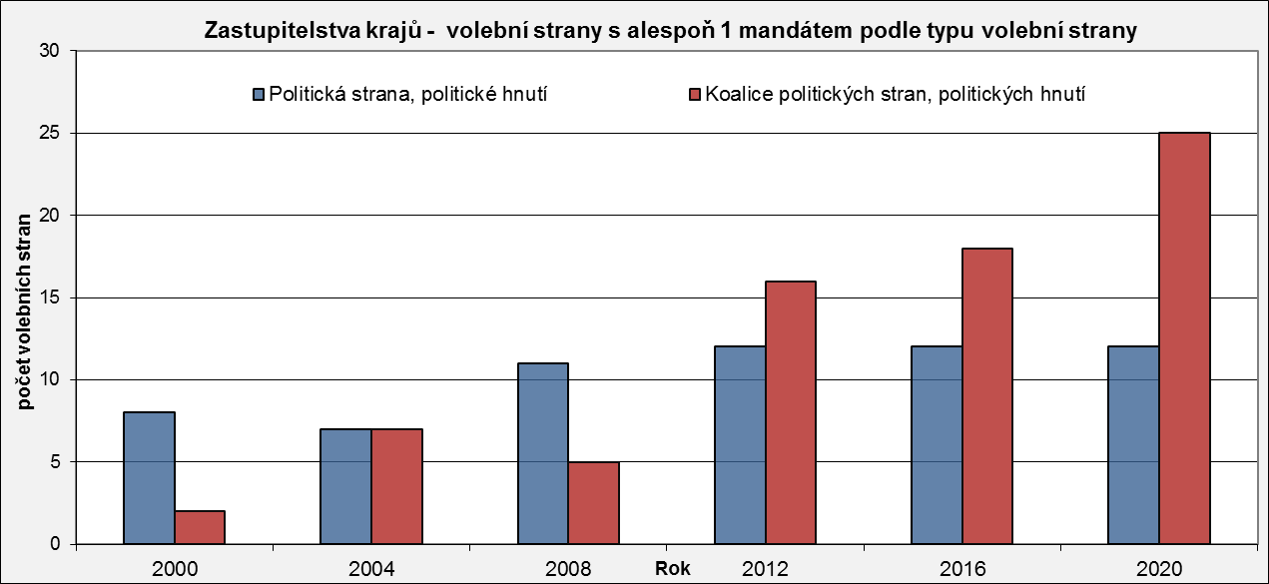
Zastupitelstva krajů - volební strany s alespoň 1 mandátem
 | Počet volebních stran s alespoň 1 mandátem - celkem
2000 | 10
2004 | 14
2008 | 16
2012 | 28
2016 | 30
2020 | 37
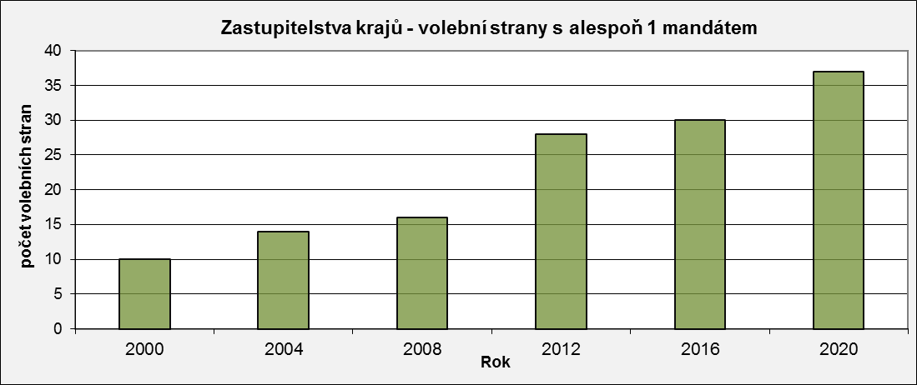

Zastupitelstva krajů - volební strany s alespoň 1 mandátem podle typu volební strany
 | Politická strana, politické hnutí | Koalice politických stran, politických hnutí
2000 | 8 | 2
2004 | 7 | 7
2008 | 11 | 5
2012 | 12 | 16
2016 | 12 | 18
2020 | 12 | 25

